Tabell 1
Utestående skuld för svenska emittenter, uppdelat på gröna respektive ej gröna värdepapper, SEK

Referensperiod | Ej grönt | Grönt | Totalsumma | Diagram 1: Utestående skuld för svenska emittenter, uppdelat på gröna respektive ej gröna värdepapper
2022-03-31 | 8,291,139,814,287 | 498,711,835,708 | 8,789,851,649,995 | Miljarder SEK, 31 mars 2022-31 mars 2025
2022-04-30 | 8,450,005,248,189 | 510,541,815,756 | 8,960,547,063,945
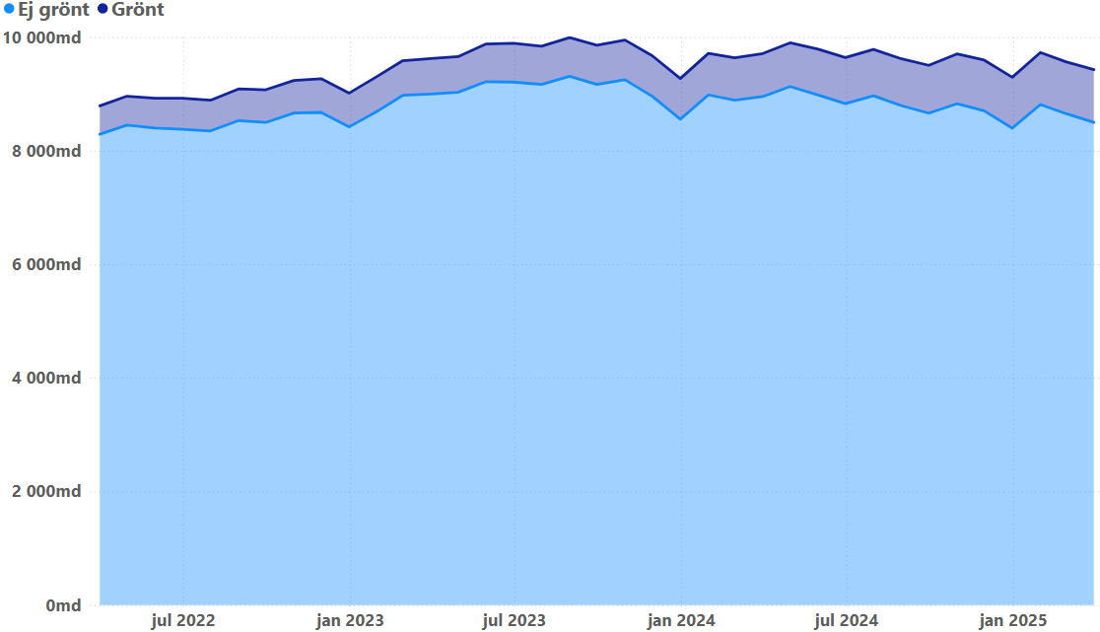
2022-05-31 | 8,398,851,499,854 | 524,071,120,912 | 8,922,922,620,766
2022-06-30 | 8,377,889,448,147 | 546,006,593,072 | 8,923,896,041,219
2022-07-31 | 8,348,540,440,945 | 539,718,953,279 | 8,888,259,394,224
2022-08-31 | 8,530,999,071,049 | 556,187,986,314 | 9,087,187,057,363
2022-09-30 | 8,497,410,626,005 | 575,987,876,299 | 9,073,398,502,304
2022-10-31 | 8,663,616,640,734 | 572,435,828,637 | 9,236,052,469,371
2022-11-30 | 8,674,223,670,826 | 593,399,974,690 | 9,267,623,645,516
2022-12-31 | 8,419,770,265,252 | 594,290,064,886 | 9,014,060,330,138
2023-01-31 | 8,694,591,378,092 | 616,023,386,848 | 9,310,614,764,940
2023-02-28 | 8,974,370,759,883 | 610,908,161,379 | 9,585,278,921,262
2023-03-31 | 8,997,105,038,176 | 627,381,448,675 | 9,624,486,486,851
2023-04-30 | 9,027,833,821,914 | 627,556,507,833 | 9,655,390,329,747
2023-05-31 | 9,215,358,154,425 | 663,376,183,320 | 9,878,734,337,745
2023-06-30 | 9,208,064,885,945 | 685,133,159,422 | 9,893,198,045,367
2023-07-31 | 9,166,264,452,499 | 673,881,250,416 | 9,840,145,702,915
2023-08-31 | 9,308,908,302,820 | 681,873,145,142 | 9,990,781,447,962
2023-09-30 | 9,166,731,690,620 | 689,264,420,881 | 9,855,996,111,501
2023-10-31 | 9,250,023,613,742 | 697,381,058,631 | 9,947,404,672,373
2023-11-30 | 8,959,551,833,696 | 713,316,022,174 | 9,672,867,855,870
2023-12-31 | 8,554,496,217,143 | 716,247,728,092 | 9,270,743,945,235
2024-01-31 | 8,982,280,427,844 | 731,038,464,892 | 9,713,318,892,736
2024-02-29 | 8,890,018,951,468 | 745,485,921,930 | 9,635,504,873,398
2024-03-31 | 8,952,391,450,985 | 757,619,985,844 | 9,710,011,436,829
2024-04-30 | 9,130,672,160,707 | 768,730,347,696 | 9,899,402,508,403
2024-05-31 | 8,981,146,133,069 | 805,704,543,457 | 9,786,850,676,526
2024-06-30 | 8,828,596,317,242 | 810,849,626,015 | 9,639,445,943,257
2024-07-31 | 8,967,954,452,204 | 815,277,689,888 | 9,783,232,142,092
2024-08-31 | 8,791,038,123,173 | 825,707,798,437 | 9,616,745,921,610
2024-09-30 | 8,660,753,967,050 | 842,077,834,575 | 9,502,831,801,625
2024-10-31 | 8,826,827,395,484 | 876,709,491,341 | 9,703,536,886,825
2024-11-30 | 8,702,419,295,734 | 892,450,289,486 | 9,594,869,585,220
2024-12-31 | 8,396,277,517,295 | 896,248,728,251 | 9,292,526,245,546
2025-01-31 | 8,814,165,142,391 | 915,141,766,170 | 9,729,306,908,561
2025-02-28 | 8,653,835,782,778 | 912,322,055,172 | 9,566,157,837,950
2025-03-31 | 8,497,971,599,835 | 928,636,825,136 | 9,426,608,424,971

Tabell 2
Utestående skuld för industribolag, uppdelat på gröna respektive ej gröna värdepapper, SEK

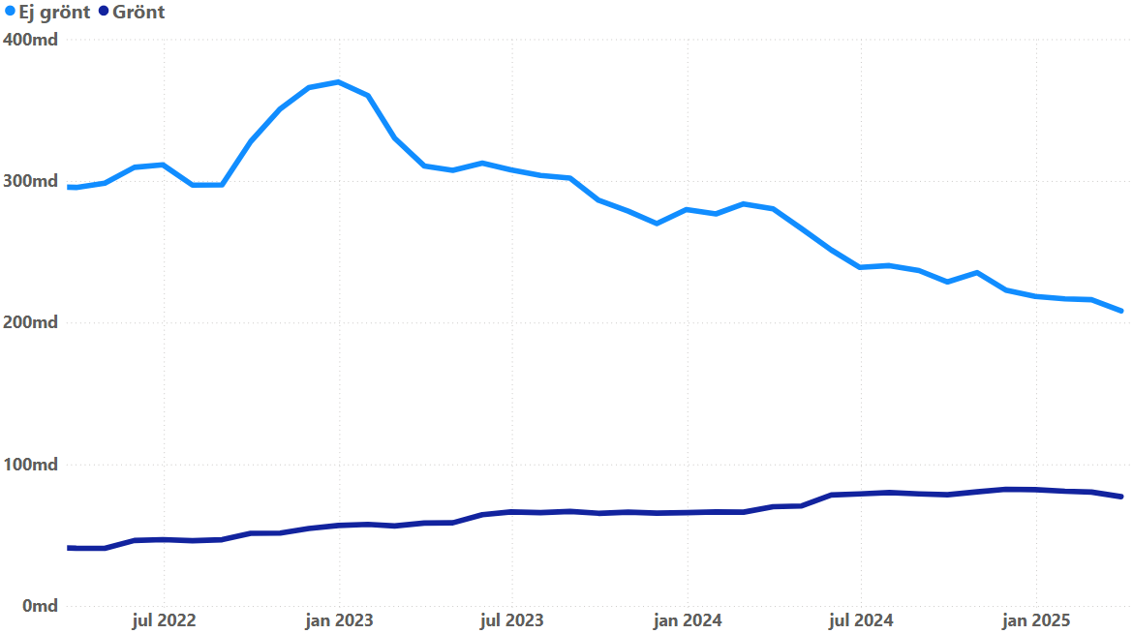
Referensperiod | Ej grönt | Grönt | Totalsumma | Diagram 2: Utestående skuld för industribolag, uppdelat på gröna respektive ej gröna värdepapper
2022-03-31 | 295,375,278,157 | 40,808,125,486 | 336,183,403,643 | Miljarder SEK, 31 mars 2022-31 mars 2025
2022-04-30 | 298,390,163,422 | 40,742,240,498 | 339,132,403,920
2022-05-31 | 309,583,867,321 | 46,289,338,012 | 355,873,205,333
2022-06-30 | 311,337,721,871 | 46,908,282,174 | 358,246,004,045
2022-07-31 | 297,053,572,902 | 46,086,446,272 | 343,140,019,174
2022-08-31 | 297,176,563,810 | 46,820,448,528 | 343,997,012,338
2022-09-30 | 327,774,241,026 | 51,283,066,633 | 379,057,307,659
2022-10-31 | 350,869,549,722 | 51,476,640,505 | 402,346,190,227
2022-11-30 | 365,831,872,627 | 54,725,565,701 | 420,557,438,328
2022-12-31 | 369,823,397,004 | 56,882,175,597 | 426,705,572,601
2023-01-31 | 360,199,699,459 | 57,600,438,950 | 417,800,138,409
2023-02-28 | 330,192,873,091 | 56,528,322,099 | 386,721,195,190
2023-03-31 | 310,578,910,546 | 58,568,207,578 | 369,147,118,124
2023-04-30 | 307,413,940,454 | 58,732,119,848 | 366,146,060,302
2023-05-31 | 312,574,560,226 | 64,447,453,416 | 377,022,013,642
2023-06-30 | 307,838,553,922 | 66,441,655,331 | 374,280,209,253
2023-07-31 | 303,876,177,880 | 65,887,048,630 | 369,763,226,510
2023-08-31 | 301,980,479,413 | 66,768,466,901 | 368,748,946,314
2023-09-30 | 286,289,688,962 | 65,439,424,587 | 351,729,113,549
2023-10-31 | 278,694,507,025 | 66,276,456,627 | 344,970,963,652
2023-11-30 | 269,850,993,658 | 65,552,339,202 | 335,403,332,860
2023-12-31 | 279,795,827,130 | 65,887,524,216 | 345,683,351,346
2024-01-31 | 276,712,218,055 | 66,388,196,613 | 343,100,414,668
2024-02-29 | 283,757,468,131 | 66,256,673,070 | 350,014,141,201
2024-03-31 | 280,323,945,166 | 70,068,848,043 | 350,392,793,209
2024-04-30 | 266,186,542,043 | 70,645,054,735 | 336,831,596,778
2024-05-31 | 251,255,234,559 | 78,384,013,167 | 329,639,247,726
2024-06-30 | 238,944,661,156 | 79,165,058,125 | 318,109,719,281
2024-07-31 | 240,237,024,970 | 80,089,211,407 | 320,326,236,377
2024-08-31 | 236,763,790,067 | 79,123,115,589 | 315,886,905,656
2024-09-30 | 228,701,866,531 | 78,549,831,596 | 307,251,698,127
2024-10-31 | 235,347,682,206 | 80,570,364,452 | 315,918,046,658
2024-11-30 | 222,946,837,729 | 82,411,305,970 | 305,358,143,699
2024-12-31 | 218,480,676,824 | 82,156,330,147 | 300,637,006,971
2025-01-31 | 216,779,454,856 | 80,986,890,802 | 297,766,345,658
2025-02-28 | 216,189,941,065 | 80,416,415,697 | 296,606,356,762
2025-03-31 | 208,278,098,011 | 77,193,677,722 | 285,471,775,733

Tabell 3
Andel gröna värdepapper av total utestående skuld i räntebärande värdepapper, samtliga bolag respektive industribolag, procent

Referensperiod | Industri | Samtliga | Diagram 3: Andel gröna värdepapper av total utestående skuld i räntebärande värdepapper, samtliga bolag respektive industribolag
2022-03-31 | 12.1% | 5.7% | Procent, 31 mars 2022-31 mars 2025
2022-04-30 | 12.0% | 5.7%
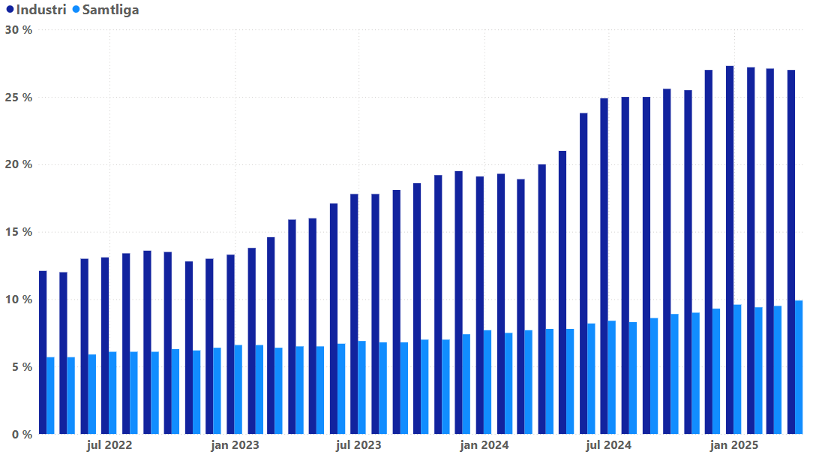
2022-05-31 | 13.0% | 5.9%
2022-06-30 | 13.1% | 6.1%
2022-07-31 | 13.4% | 6.1%
2022-08-31 | 13.6% | 6.1%
2022-09-30 | 13.5% | 6.3%
2022-10-31 | 12.8% | 6.2%
2022-11-30 | 13.0% | 6.4%
2022-12-31 | 13.3% | 6.6%
2023-01-31 | 13.8% | 6.6%
2023-02-28 | 14.6% | 6.4%
2023-03-31 | 15.9% | 6.5%
2023-04-30 | 16.0% | 6.5%
2023-05-31 | 17.1% | 6.7%
2023-06-30 | 17.8% | 6.9%
2023-07-31 | 17.8% | 6.8%
2023-08-31 | 18.1% | 6.8%
2023-09-30 | 18.6% | 7.0%
2023-10-31 | 19.2% | 7.0%
2023-11-30 | 19.5% | 7.4%
2023-12-31 | 19.1% | 7.7%
2024-01-31 | 19.3% | 7.5%
2024-02-29 | 18.9% | 7.7%
2024-03-31 | 20.0% | 7.8%
2024-04-30 | 21.0% | 7.8%
2024-05-31 | 23.8% | 8.2%
2024-06-30 | 24.9% | 8.4%
2024-07-31 | 25.0% | 8.3%
2024-08-31 | 25.0% | 8.6%
2024-09-30 | 25.6% | 8.9%
2024-10-31 | 25.5% | 9.0%
2024-11-30 | 27.0% | 9.3%
2024-12-31 | 27.3% | 9.6%
2025-01-31 | 27.2% | 9.4%
2025-02-28 | 27.1% | 9.5%
2025-03-31 | 27.0% | 9.9%

Tabell 4
Svenska respektive utländska innehav i räntebärande värdepapper utgivna av samtliga svenska emittenter, SEK

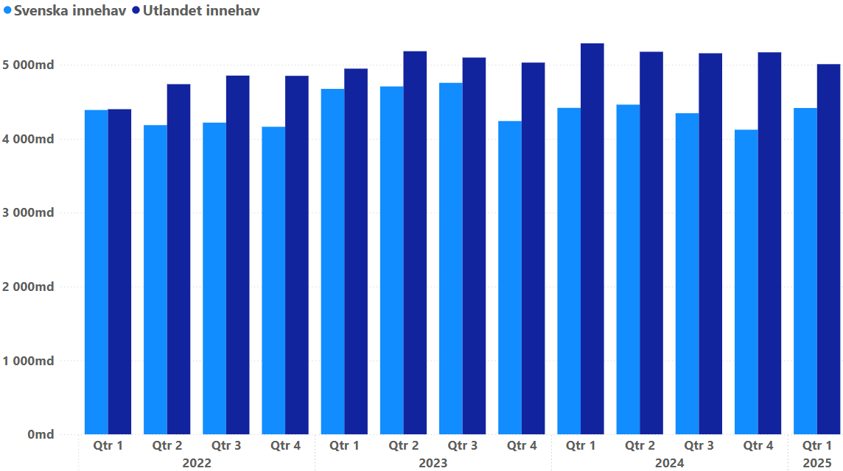
Referensperiod | Svenska innehav | Utlandet innehav | Totalsumma | Diagram 4: Svenska respektive utländska innehav i räntebärande värdepapper utgivna av samtliga svenska emittenter
2022-03-31 | 4,389,464,139,679 | 4,400,387,510,316 | 8,789,851,649,995 | Miljarder SEK, 31 mars 2022-31 mars 2025
2022-06-30 | 4,184,904,307,904 | 4,738,991,733,315 | 8,923,896,041,219
2022-09-30 | 4,218,425,807,039 | 4,854,972,695,264 | 9,073,398,502,303
2022-12-31 | 4,162,283,406,358 | 4,851,776,923,780 | 9,014,060,330,138
2023-03-31 | 4,675,418,578,950 | 4,949,067,907,901 | 9,624,486,486,851
2023-06-30 | 4,708,446,920,554 | 5,184,751,124,813 | 9,893,198,045,367
2023-09-30 | 4,757,088,575,408 | 5,098,907,536,093 | 9,855,996,111,501
2023-12-31 | 4,239,887,677,529 | 5,030,856,267,707 | 9,270,743,945,236
2024-03-31 | 4,418,362,237,499 | 5,291,649,199,331 | 9,710,011,436,830
2024-06-30 | 4,461,949,127,055 | 5,177,496,816,203 | 9,639,445,943,258
2024-09-30 | 4,345,805,822,130 | 5,157,025,979,495 | 9,502,831,801,625
2024-12-31 | 4,122,604,961,209 | 5,169,921,284,337 | 9,292,526,245,545
2025-03-31 | 4,416,662,633,411 | 5,009,945,791,561 | 9,426,608,424,971

Tabell 5
Svenska respektive utländska innehav i räntebärande värdepapper utgivna av industrin, SEK

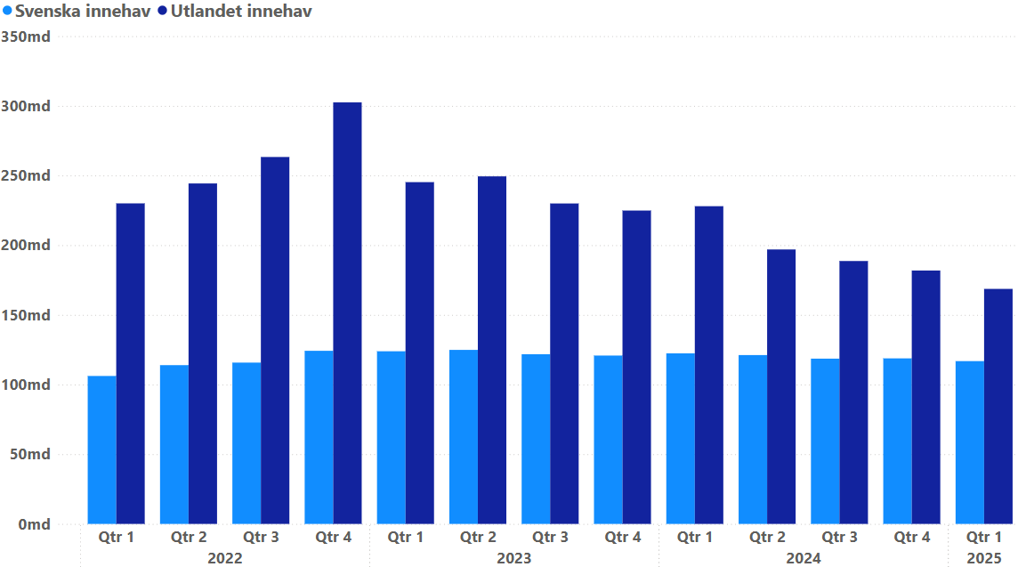
Referensperiod | Svenska innehav | Utlandet innehav | Totalsumma | Diagram 5: Svenska respektive utländska innehav i räntebärande värdepapper utgivna av industrin
2022-03-31 | 106,170,912,116 | 230,012,491,527 | 336,183,403,643 | Miljarder SEK, 31 mars 2022-31 mars 2025
2022-06-30 | 113,935,497,055 | 244,310,506,990 | 358,246,004,044
2022-09-30 | 115,760,768,422 | 263,296,539,236 | 379,057,307,659
2022-12-31 | 124,226,934,409 | 302,478,638,192 | 426,705,572,601
2023-03-31 | 123,891,981,850 | 245,255,136,274 | 369,147,118,124
2023-06-30 | 124,884,077,303 | 249,396,131,950 | 374,280,209,253
2023-09-30 | 121,783,514,354 | 229,945,599,194 | 351,729,113,549
2023-12-31 | 120,820,496,975 | 224,862,854,371 | 345,683,351,346
2024-03-31 | 122,399,717,241 | 227,993,075,968 | 350,392,793,209
2024-06-30 | 121,165,294,067 | 196,944,425,214 | 318,109,719,281
2024-09-30 | 118,601,228,288 | 188,650,469,839 | 307,251,698,127
2024-12-31 | 118,795,681,150 | 181,841,325,820 | 300,637,006,970
2025-03-31 | 116,820,749,291 | 168,651,026,442 | 285,471,775,733

Tabell 6
Svenska respektive utländska innehav i gröna räntebärande värdepapper utgivna av industrin, SEK

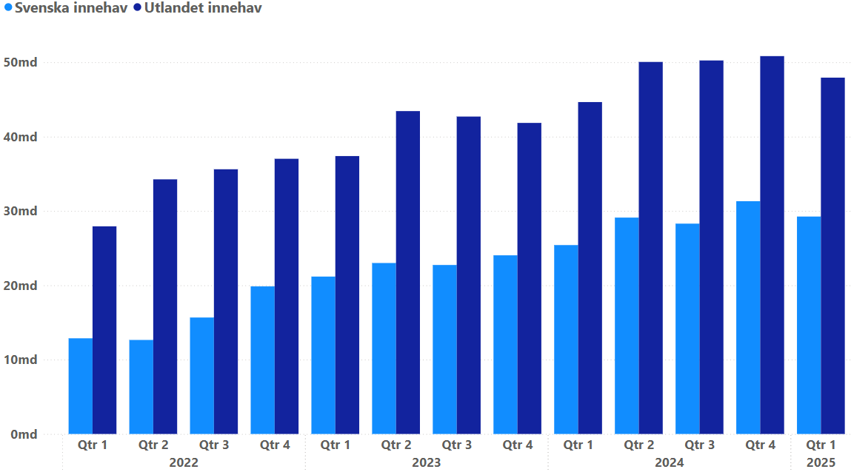
Referensperiod | Svenska innehav | Utlandet innehav | Totalsumma | Diagram 6: Svenska respektive utländska innehav i gröna räntebärande värdepapper utgivna av industrin
2022-03-31 | 12,872,510,251 | 27,935,615,235 | 40,808,125,485 | Miljarder SEK, 31 mars 2022-31 mars 2025
2022-06-30 | 12,650,075,999 | 34,258,206,175 | 46,908,282,173
2022-09-30 | 15,669,595,732 | 35,613,470,901 | 51,283,066,633
2022-12-31 | 19,857,463,700 | 37,024,711,896 | 56,882,175,597
2023-03-31 | 21,177,748,548 | 37,390,459,031 | 58,568,207,578
2023-06-30 | 23,001,476,579 | 43,440,178,752 | 66,441,655,331
2023-09-30 | 22,736,112,584 | 42,703,312,003 | 65,439,424,587
2023-12-31 | 24,037,525,357 | 41,849,998,859 | 65,887,524,216
2024-03-31 | 25,414,715,958 | 44,654,132,085 | 70,068,848,043
2024-06-30 | 29,111,809,703 | 50,053,248,423 | 79,165,058,125
2024-09-30 | 28,298,921,545 | 50,250,910,052 | 78,549,831,596
2024-12-31 | 31,318,649,397 | 50,837,680,750 | 82,156,330,147
2025-03-31 | 29,253,502,645 | 47,940,175,077 | 77,193,677,722

Tabell 7
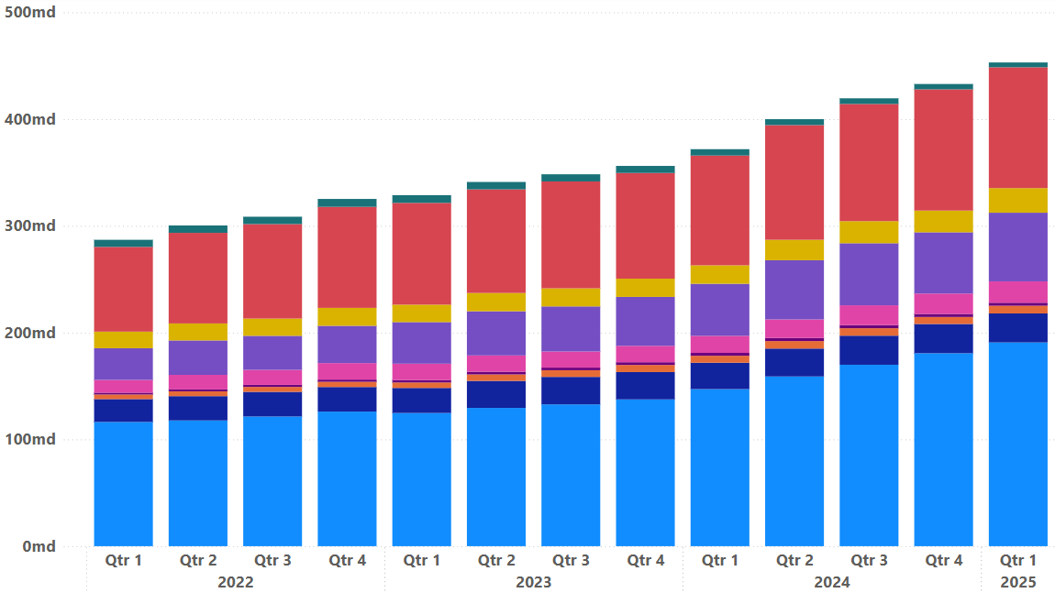
Innehav i gröna räntebärande värdepapper utgivna av samtliga svenska emittenter uppdelat på innehavarsektor (svenska innehavare), SEK

Referensperiod | Fonder | Försäkring | HIO | Hushåll | Icke fin bolag | MFI & OFI | Offentlig sektor | Pension | Riksbanken | Totalsumma
2022-03-31 | 116,326,071,149 | 21,458,628,510 | 4,314,891,761 | 1,677,110,000 | 11,971,031,449 | 29,683,465,403 | 15,535,288,837 | 79,384,570,923 | 6,639,000,000 | 286,990,058,032
2022-06-30 | 117,769,948,994 | 22,765,857,510 | 4,515,535,949 | 1,772,145,000 | 13,638,578,184 | 32,262,115,228 | 15,903,932,084 | 84,871,122,549 | 6,916,000,000 | 300,415,235,498
2022-09-30 | 121,481,363,173 | 23,085,334,785 | 4,609,922,678 | 1,926,837,379 | 14,054,463,721 | 31,896,709,890 | 16,168,652,446 | 88,487,294,163 | 6,891,000,000 | 308,601,578,234
2022-12-31 | 126,068,407,360 | 23,022,241,348 | 4,890,911,261 | 2,057,034,646 | 15,462,740,241 | 34,928,722,704 | 16,790,499,031 | 94,622,046,911 | 7,419,000,000 | 325,261,603,502
2023-03-31 | 124,752,681,780 | 23,475,979,676 | 5,118,847,195 | 2,281,397,852 | 15,312,974,761 | 38,956,190,598 | 16,334,424,329 | 95,332,160,913 | 7,230,000,000 | 328,794,657,103
2023-06-30 | 129,522,967,135 | 25,327,350,346 | 6,023,598,694 | 2,490,413,806 | 15,301,877,507 | 41,399,535,411 | 17,101,721,586 | 97,041,910,765 | 6,956,000,000 | 341,165,375,250
2023-09-30 | 132,812,339,409 | 25,759,214,649 | 6,264,128,766 | 2,424,007,844 | 15,094,103,210 | 42,246,632,080 | 16,957,723,303 | 100,086,911,284 | 6,712,000,000 | 348,357,060,544
2023-12-31 | 137,491,846,239 | 25,578,145,850 | 6,686,633,313 | 2,549,650,375 | 15,372,608,326 | 45,830,917,439 | 17,054,338,959 | 99,021,197,291 | 6,617,000,000 | 356,202,337,791
2024-03-31 | 147,115,617,659 | 24,728,030,554 | 6,522,619,862 | 2,706,585,049 | 15,981,845,225 | 48,752,121,851 | 17,299,497,110 | 102,810,924,334 | 5,939,000,000 | 371,856,241,643
2024-06-30 | 158,974,850,061 | 26,151,451,944 | 7,016,961,872 | 2,914,838,584 | 17,350,678,055 | 55,404,808,317 | 19,184,253,415 | 107,442,571,155 | 5,543,000,000 | 399,983,413,402
2024-09-30 | 169,937,598,552 | 27,235,142,433 | 6,967,196,485 | 2,927,852,303 | 18,579,017,527 | 58,123,608,416 | 20,684,015,541 | 109,779,692,959 | 5,284,000,000 | 419,518,124,216
2024-12-31 | 180,731,990,118 | 27,405,043,494 | 6,568,538,205 | 2,842,173,628 | 19,094,482,019 | 57,382,007,071 | 20,348,729,611 | 113,557,438,732 | 4,990,000,000 | 432,920,402,878
2025-03-31 | 190,830,504,640 | 27,162,087,981 | 7,244,234,416 | 2,801,104,354 | 20,025,473,670 | 64,304,361,387 | 23,034,876,165 | 113,190,420,880 | 4,505,000,000 | 453,098,063,492

Diagram 7: Innehav i gröna räntebärande värdepapper utgivna av samtliga svenska emittenter uppdelat på innehavarsektor (svenska innehavare)
Miljarder SEK, 31 mars 2022-31 mars 2025

• Investeringsfonder • Försäkringsföretag • Hushållens icke-vinstdrivande organisationer • Hushåll • Icke finansiella bolag • Monetära finansinstitut och övriga finansiella institut • Offentlig förvaltning • Pensionsinstitut • Riksbanken

Tabell 8
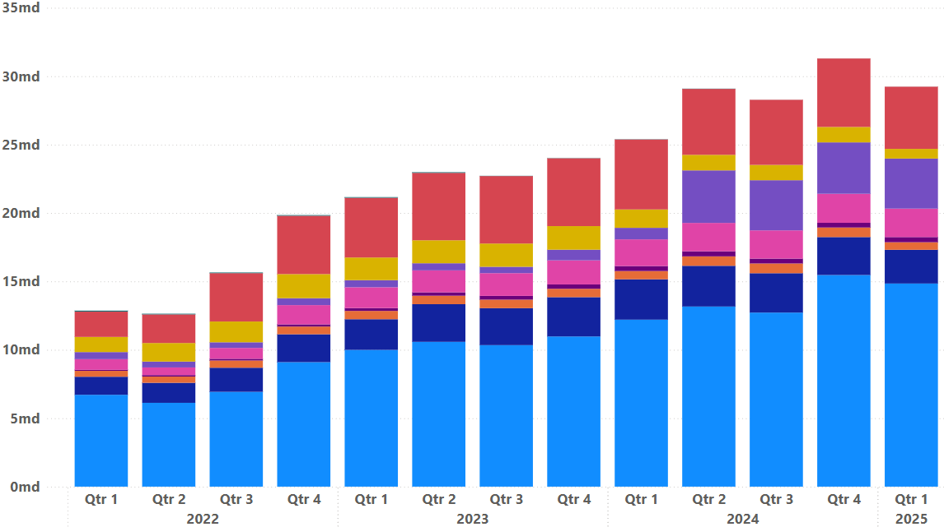
Innehav i gröna räntebärande värdepapper utgivna av industrin uppdelat på innehavarsektor (svenska innehavare), SEK

Referensperiod | Fonder | Försäkring | HIO | Hushåll | Icke fin bolag | MFI & OFI | Offentlig sektor | Pension | Riksbanken | Totalsumma
2022-03-31 | 6,714,251,256 | 1,319,679,500 | 433,500,000 | 72,500,000 | 779,500,000 | 518,649,430 | 1,105,505,457 | 1,849,924,608 | 73,000,000 | 12,866,510,251
2022-06-30 | 6,126,998,019 | 1,464,055,000 | 455,500,000 | 108,500,000 | 557,500,000 | 430,531,187 | 1,356,196,729 | 2,092,795,063 | 50,000,000 | 12,642,075,999
2022-09-30 | 6,929,400,706 | 1,764,043,350 | 528,500,000 | 125,500,000 | 792,500,000 | 413,724,273 | 1,516,742,928 | 3,537,184,474 | 50,000,000 | 15,657,595,732
2022-12-31 | 9,099,655,027 | 2,039,407,100 | 563,500,000 | 161,000,000 | 1,406,260,736 | 507,086,670 | 1,759,755,939 | 4,264,798,229 | 50,000,000 | 19,851,463,700
2023-03-31 | 9,994,967,845 | 2,243,914,750 | 607,750,000 | 206,000,000 | 1,523,000,000 | 518,802,512 | 1,654,149,183 | 4,365,164,258 | 50,000,000 | 21,163,748,548
2023-06-30 | 10,583,952,559 | 2,752,991,343 | 620,016,050 | 249,016,050 | 1,602,944,601 | 519,660,002 | 1,679,645,974 | 4,929,250,000 | 50,000,000 | 22,987,476,579
2023-09-30 | 10,343,447,346 | 2,701,924,807 | 624,127,480 | 274,084,987 | 1,661,717,427 | 467,161,211 | 1,697,399,326 | 4,934,250,000 | 18,000,000 | 22,722,112,584
2023-12-31 | 10,977,024,533 | 2,874,104,735 | 610,697,909 | 319,193,521 | 1,761,222,181 | 779,855,059 | 1,721,427,419 | 4,960,000,000 | 18,000,000 | 24,021,525,357
2024-03-31 | 12,205,990,146 | 2,951,814,660 | 602,674,566 | 365,900,668 | 1,949,602,804 | 842,955,603 | 1,343,527,512 | 5,117,000,000 | 18,000,000 | 25,397,465,958
2024-06-30 | 13,166,322,026 | 2,976,478,492 | 690,065,652 | 373,848,564 | 2,071,447,942 | 3,839,720,919 | 1,136,467,830 | 4,822,416,612 | 18,000,000 | 29,094,768,037
2024-09-30 | 12,723,076,691 | 2,878,264,189 | 711,861,547 | 355,501,773 | 2,062,416,314 | 3,668,394,848 | 1,117,947,905 | 4,760,416,612 | 4,000,000 | 28,281,879,879
2024-12-31 | 15,468,273,328 | 2,774,708,931 | 698,736,263 | 343,345,940 | 2,121,364,501 | 3,758,762,645 | 1,128,457,790 | 5,002,000,000 | 4,000,000 | 31,299,649,397
2025-03-31 | 14,847,892,522 | 2,464,907,777 | 553,441,026 | 377,408,402 | 2,079,617,241 | 3,658,791,290 | 707,032,387 | 4,546,688,000 | 4,000,000 | 29,239,778,645

Diagram 8: Innehav i gröna räntebärande värdepapper utgivna av industrin uppdelat på innehavarsektor (svenska innehavare)
Miljarder SEK, 31 mars 2022-31 mars 2025

• Investeringsfonder • Försäkringsföretag • Hushållens icke-vinstdrivande organisationer • Hushåll • Icke finansiella bolag • Monetära finansinstitut och övriga finansiella institut • Offentlig förvaltning • Pensionsinstitut • Riksbanken

Tabell 9
Svenska investeringsfonders innehav i räntebärande värdepapper, SEK

Referensperiod | Ej grönt | Grönt | Totalsumma | Diagram 9: Svenska investeringsfonders innehav i räntebärande värdepapper
2022-03-31 | 589,787,177,462 | 116,326,071,149 | 706,113,248,611 | Miljarder SEK, 31 mars 2022-31 mars 2025
2022-06-30 | 585,258,001,044 | 117,769,948,994 | 703,027,950,038
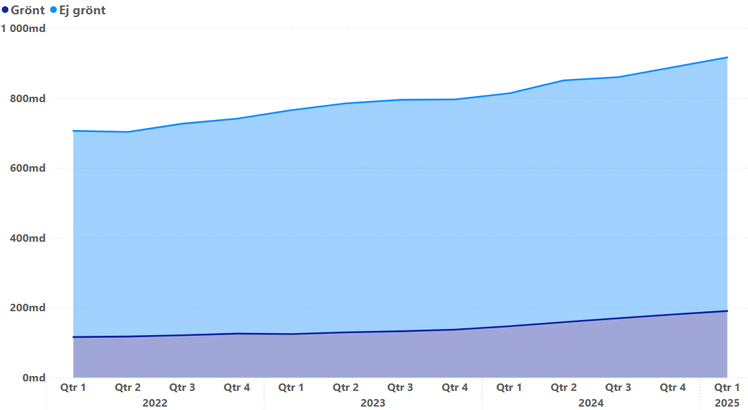
2022-09-30 | 605,099,370,235 | 121,481,363,173 | 726,580,733,408
2022-12-31 | 614,952,664,338 | 126,068,407,360 | 741,021,071,698
2023-03-31 | 640,700,598,285 | 124,752,681,780 | 765,453,280,065
2023-06-30 | 655,333,262,835 | 129,522,967,135 | 784,856,229,970
2023-09-30 | 662,022,429,828 | 132,812,339,409 | 794,834,769,237
2023-12-31 | 658,430,057,973 | 137,491,846,239 | 795,921,904,212
2024-03-31 | 666,518,294,265 | 147,115,617,659 | 813,633,911,924
2024-06-30 | 691,531,437,929 | 158,974,850,061 | 850,506,287,990
2024-09-30 | 689,852,098,626 | 169,937,598,552 | 859,789,697,178
2024-12-31 | 707,219,907,861 | 180,731,990,118 | 887,951,897,979
2025-03-31 | 725,601,586,978 | 190,830,504,640 | 916,432,091,618

Tabell 10
Svenska investeringsfonders innehav i räntebärande värdepapper utgivna av industrin, SEK

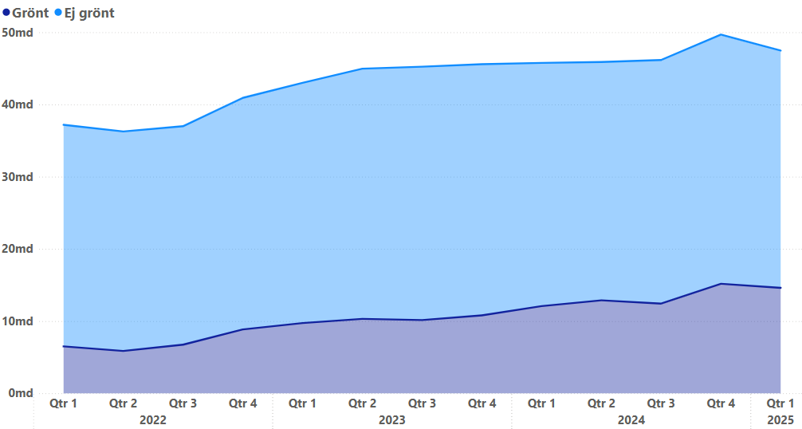
Referensperiod | Ej grönt | Grönt | Totalsumma | Diagram 10: Svenska investeringsfonders innehav i räntebärande värdepapper utgivna av industrin
2022-03-31 | 31,259,724,599 | 6,714,251,256 | 37,973,975,855 | Miljarder SEK, 31 mars 2022-31 mars 2025
2022-06-30 | 30,934,195,087 | 6,126,998,019 | 37,061,193,106
2022-09-30 | 30,824,446,439 | 6,929,400,706 | 37,753,847,145
2022-12-31 | 33,079,730,264 | 9,099,655,027 | 42,179,385,291
2023-03-31 | 34,331,024,968 | 9,994,967,845 | 44,325,992,812
2023-06-30 | 35,691,900,154 | 10,583,952,559 | 46,275,852,713
2023-09-30 | 36,050,727,476 | 10,343,447,346 | 46,394,174,822
2023-12-31 | 35,633,591,473 | 10,977,024,533 | 46,610,616,007
2024-03-31 | 34,577,048,924 | 12,205,990,146 | 46,783,039,070
2024-06-30 | 33,520,055,062 | 13,166,322,026 | 46,686,377,087
2024-09-30 | 34,205,892,668 | 12,723,076,691 | 46,928,969,359
2024-12-31 | 35,214,492,815 | 15,468,273,328 | 50,682,766,143
2025-03-31 | 33,587,753,929 | 14,847,892,522 | 48,435,646,451

